Interface Flow (TO-BE)
IM0020 : Outbound Interface Transfer stock จากคลังเล่มคูปองกลาง ไป คลังเล่มคูปองย่อย (ด่าน)

Step Interface program
1) หลังจากแผนกการเงินทำการ โอนเล่มคูปองในระบบ SAP เรียบร้อยแล้ว ระบบ SAP จะส่งรายการ Interface Transfer Stock ไปยังระบบ TA System
2) ส่งรายการ Interface Outbound Transfer Stock
3) TA System รับข้อมูลและ return notification to SAP
4) Monitor Log Web service
 |  | SAP System |  |  |  |  |  |  |  | TA System

1
โอนเล่มคูปองในระบบ SAP โดยอ้างอิงเอกสาร Reservation เลือก Serial No. ในระบบ
(Manual ผ่านหน้าจอ SAP)
 |  |  |  |  | IM0020 : Outbound Interface Transfer stock
Interface Method: WebService
Frequency : Batch job 10 Minute
JSON File

3
Program ส่ง Interface Transfer Stock
โดย ตั้ง Batch job Auto run
2

รับข้อมูล ตาม Structure
1. วันที่ทำรายการ (Posting Date)
2. Material Code (เล่มคูปอง 80 ,35)
3. QTY (จำนวนเล่มคูปอง)
4. Serial Number
5.รหัสคลังเล่มคูปองย่อย-ด่าน(Storage Location)
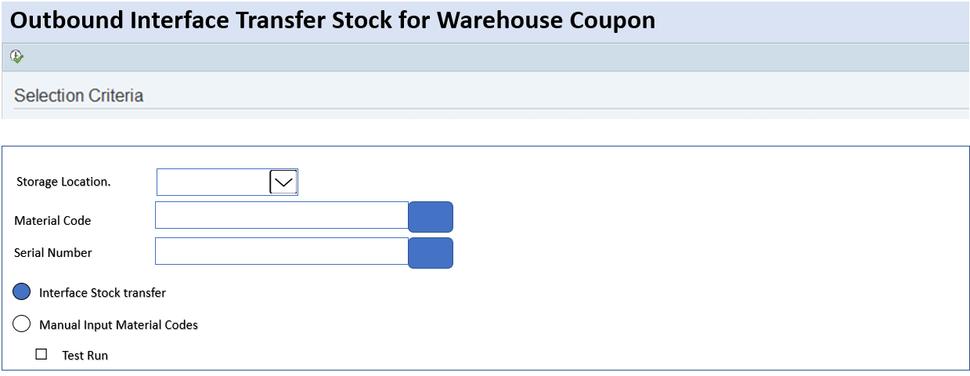

 |  | Storage Location(คลังเล่มคูปองย่อย)
CCDD : ด่านดินแดง
CCSS : ด่านสุทธิสาร
CCLP : ด่านลาดพร้าว
CCRP : ด่านรัชดาภิเษก
CCLK : ด่านหลักสี่
CCBK : ด่านบางเขน
CCCW :ด่านแจ้งวัฒนะ
CCDM : ด่านดอนเมือง
CCAN : ด่านอนุสรณ์สถาน
Progrgam Logic
1) ระบบ Default Interface Stock transfer
ส่งรายการ Transfer sotck ตาม Current Date ตาม Movement Type 311
เลือกเฉพาะรายการที่เป็น Storage location ตาม Constant table
เลือก Serial Number ทั้งหมดตามรายการที่ Transfer
2) ถ้าเลือก Interface Manual input Material Codes
ต้องระบุ Material code เป็นรายตัว
กรณีที่ระบุ Serial Number จะทำการส่งเฉพาะ Serial นั้นๆ
3) Test Run
แสดงรายงาน Stock transfer ก่อน ส่ง Interface
4) มี Function Re-run ส่งใหม่ได้

CDMT :คลังกลางคูปอง

4
Monitor Log ผ่าน Web service

 | ส่งเฉพาะ Transaction ที่ทำรายการโอนในวันนั้นๆ | วันที่ทำรายการโอน | Time | Material code | Description | Storage location | QTY | UOM | TA
 |  | 21.07.2023 | 9:00:00 | 310000001 | เล่มคูปอง 80 บาท | CCDD | 3 | BOK | TADD20230001
 | Remark | 21.07.2023 | 10:00:00 | 310000001 | เล่มคูปอง 80 บาท | CCAN | 10 | BOK | TAAN20230001
 | ไม่ส่งรายการซ้ำ

